DepCardio
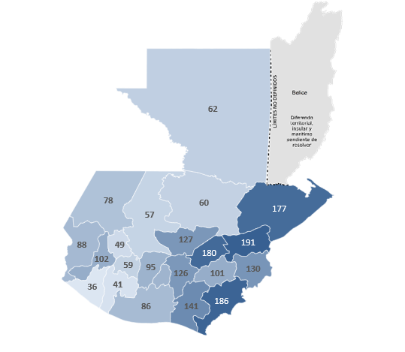
3.4.1 Tasa de mortalidad atribuida a las enfermedades cardiovasculares
Departamento | 2022 | 2023
Alta Verapaz | 64.71 | 60
Baja Verapaz | 138.31 | 127
Chimaltenango | 104.51 | 95
Chiquimula | 139.23 | 130
El Progreso | 209.67 | 180
Escuintla | 88.27 | 86
Guatemala | 122.75 | 126
Huehuetenango | 86.84 | 78
Izabal | 159.91 | 177
Jalapa | 94.82 | 101
Jutiapa | 209.68 | 186
Peten | 54.47 | 62
Quetzaltenango | 100.07 | 102
Quiche | 62.65 | 57
Retalhuleu | 28.47 | 36
Sacatepequez | 111 | 94
San Marcos | 104.56 | 88
Santa Rosa | 134.78 | 141
Solola | 69.91 | 59
Suchitepequez | 45.9 | 41
Totonicapan | 58.99 | 49
Zacapa | 211.78 | 191

Fuente: Estadísticas Vitales INE

